Sheet1
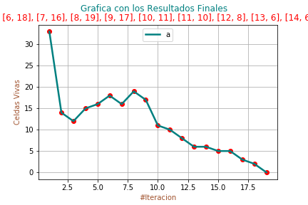
Realizado por: | Pedro Bermeo

RESULTADOS FINALES JUEGO DE LA VIDA

# Celdas Iniciales: |  | 33
---------------------------------------------------------
# Iteracion | # Celdas Vivas
1 | 33
2 | 14
3 | 12
4 | 15
5 | 16
6 | 18
7 | 16
8 | 19
9 | 17
10 | 11
11 | 10
12 | 8
13 | 6
14 | 6
15 | 5
16 | 5
17 | 3
18 | 2
19 | 0

